PAPVN WM-1 (2)
Type | Item Name | Image | Quantity | Note
Electrical parts | CAPACITOR |  | 10000 | 10 micro F, micro H
 | HEATER |  | 5000 | Dùng đun nóng nước cho máy giặt
 | Mecha case |  | 25000 | Bộ ly hợp trong máy giặt
 | Lead Wire Holder A |  | 5000 | Dùng quấn dây trong mắt giặt
 | Motor | 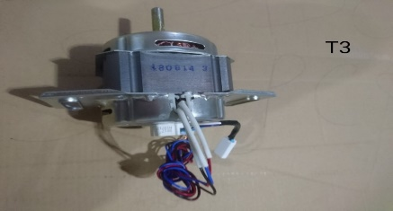 | 4000 | Motor dùng trong máy giặt
 | Feeding valve |  | 3000 | Dùng để cấp nước cho máy giặt (0.02 mpa cấp được nước)
 | THERMISTOR |  | 20000 | Dùng cảm biến nhiệt độ nước
 | Over flow hose B |  | 30000 | Blow( hình dạng không thẳng)
Mechanical parts | Water level |  | 10000 | Cân bằng nước
 | High Pressure Hose Unit |  | 10000 | Là cụm unit cấp nước cho máy giặt ( Yêu cầu có lắp giáp)
 | Tempered Glass |  | 5000-8000 pcs | Kính cường lực, thả rơi 0.8 m không vỡ
 | Blancer wieght |  | 10000 | Bằng bê tông,
 | Spiner shaft flange Unit |  | 8000 | Gồm chi tiết nhôm đúc và trục +Chi tiết nhôm cần máy đúc 800 tấn, cần gia công đảm bảo độ cân bằng, đúc insert + Chi tiết trục: Cần Xử lý nhiệt đạt độ cứng HRC 60
 | V-Belt |  | 10000 | Dùng cho chuyền chuyển động máy giặt
 | Chemical Cover |  | 5000 | Túi nilon Chống cháy
 | Pulsator Snap |  | 15000 | SUS thiêu kết
 | Safety Switch |  | 5000 | Đúc insert đồng + nhựa, chú ý tiếp điểm đồng ( Công dụng ngắt điện máy giặt)
 | SUSPENSION CAP và các sản phẩm cao su khác |  | 28000 | Cao su, thép, lò xo
 | Haness |  | 3000 | Dùng cho máy giặt
 | Lock ring |  | 5000 | Dùng để kết nối hai ống dẫn ga trong tủ lạnh

